Annex A (2)
Ukraine Procurement Plans - COVID 19 Response - March 2019

Annex A - Specification of bycicles to RFQ 2020-116 / Додаток А - Специфікація велосипедів до RFQ 2020-116

Kindly ask you to submit this form both in Excel and PDF formats / Будь ласка, обов'язково надавайте цю форму заповненою в форматах Excel та PDF

Title / Найменуваня | Unit / Од | Qty / Кіл-сть ( | Description of requested Goods (picture if necessary) / Опис запитуваної товару (при необхідності для наочності - фото) | Description of proposed Goods (picture if necessary) / Опис технічного пропозиції учасника (при необхідності для наочності - фото) | EXW price, UAH, less VAT / Ціна EXW, грн, без ПДВ | Transport cost, UAH, less VAT / Вартість доставки, грн. без ПДВ | Total cost, UAH, less VAT / Загальна вартість, грн, без ПДВ
Bicycle for adults / Велосипед двоколісний, для дорослих | pcs / шт | 228 | Frame Size: 15 " Wheel Diameter: 24 " Carriage: Cartridge Weel Fork: Steel, Rigid Brakes: rear foot (brake sleeve) / front (V-brake) Rims: Aluminum Bushings: Rear bush: Steel, brake, 14G, 36H, 16T Front Hub: Steel 14G 36H Tires: Wanda 24x1.95 Steering wheel: Steel 600mm Steering: Steel 200mm Saddle: Formula 265x172 mm Pedals: plastic, on the bearing Weight: 15.1 Warranty: 18 months for frame and equipment Розмір рами: 15 " Діаметр коліс: 24 " Каретка: Картридж Вилка: сталь, жорстка Гальма: задні ножні (гальмівна втулка) / передні (V-brake) Обода: алюміній Втулки: Втулка задня: Сталь, гальмівна, 14G, 36H, 16Т Втулка передня: сталь 14G 36H Покришки: Wanda 24x1,95 Кермо: Сталь 600мм Винос керма: Сталь 200мм Сідло: Formula 265x172 мм Педалі: пластик, на підшипнику Вага: 15.1 Гарантія: 18 місяців на раму і обладнання
 |  |  | 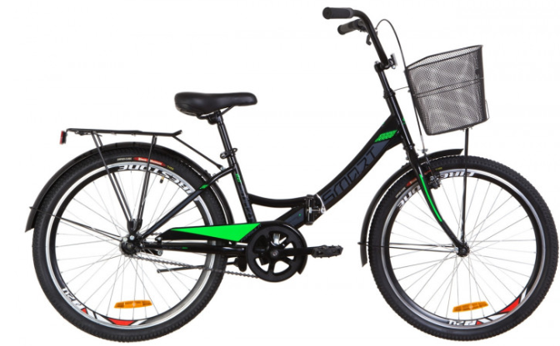
 |  |  |  |  | Total, less VAT / Всього, без ПДВ:
 |  |  |  |  | VAT / ПДВ:
 |  |  |  | Total, incl. delivery, less VAT/ | Всього з доставкою, без ПДВ:
 |  |  |  | Total, with delivery, incl. VAT/ | Всього з доставкою, з ПДВ:

Attention! The pictures in this specification are provided as examples for explanation of product requirements. UNHCR does not require suppliers of identical goods.
УВАГА! Малюнки, зображені в даній специфікації, слід розуміти як референтні для відображення вимог до товарів. УВКБ ООН НЕ вимагає від постачальників ідентичних товарів.

Delivery: Kyiv Region, Velyka Oleksandrivka Village, Kyivsky Shlyah 121 / Доставка: Київська обл., с. Велика Олександрівка, вул. Київський Шлях 121

 | Name / ПІБ

 | Title / Посада

 | Date /Дата

 | Stamp and signature /підпис та печатка

